상품제안서
루미너스 프리미엄 테스크 다이어리 A5 | 상품코드: S43044

 |  |  |  |  |  |  | 02-713-8555 | www.synergygift.co.kr
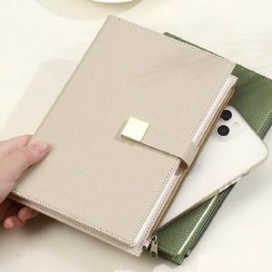

【상세/제작정보】

【인쇄/포장옵션】 | 레이저, 불박, 금박, 은박 / OPP(비닐)

【공급단가】 | 수량 | 30~ | 100~ | 300~ | 1,000~ | 3,000~
*VAT별도 | 단가 | 10,270원 | 9,710원 | 9,240원 | 9,000원 | 8,840원

【상품 URL】 | https://www.synergygift.co.kr:443/src/goods_detail.php?gdno=43044

